Sheet1
yg 엔터 최근 분기 매출액
 | 매출액(억원)
2019.03 | 647
2019.06 | 781
2019.09 | 637
2019.12 | 580
2020.03 | 528
2020.06 | 507

 |  | 당기순이익 | 73 | -64 | -64 | -192 | -89

yg엔터 최근 분기 영업이익/당기순이익 (억원)
 | 영업이익
2019.03 | -23
2019.06 | 2
2019.09 | -30
2019.12 | 71
2020.03 | -21
2020.06 | -15

 | 당기순이익
2019.03 | 73
2019.06 | -64
2019.09 | -64
2019.12 | -192
2020.03 | -89
2020.06 | -14

yg엔터 ROE (%)
2019.03 | 6.7
2019.06 | 5.08
2019.09 | 3.16
2019.12 | -6.18
2020.03 | -9.71

ROE :

Sheet2
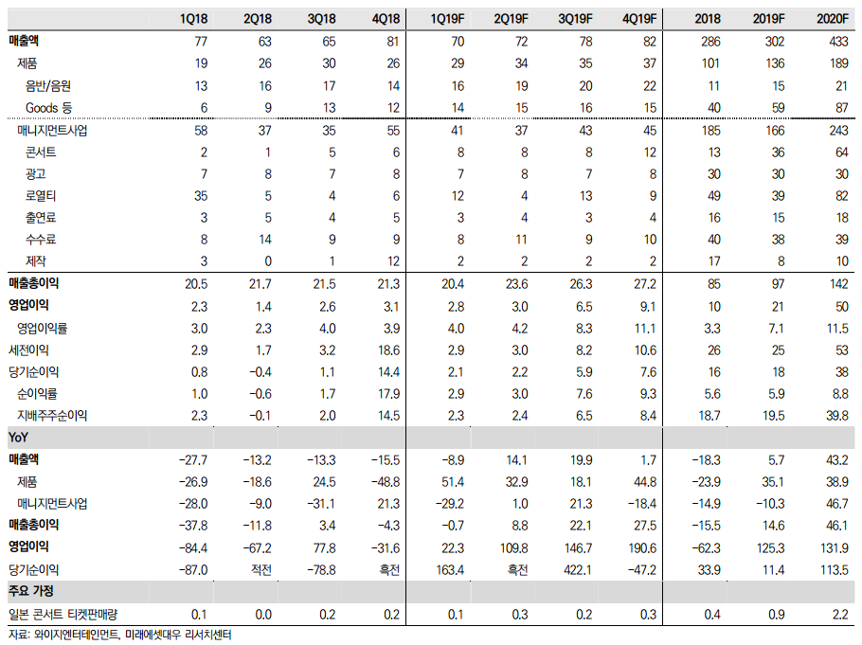
YG 2개년 부문별 매출액 비중
 |  |  | 분기별? 년도별??
 |  |  | 제품 | 101 | 136

 |  |  |  | 2018 | 2019
 |  |  |  |  | 77
 |  |  |  |  | 60
 |  |  |  |  | 36
 |  |  |  |  | 30
 |  |  |  |  | 39
 |  |  |  |  | 61

 |  |  | 2018 | 60 | 40 | 14 | 30 | 50 | 73 | 267
 |  |  | 2019 | 77 | 60 | 36 | 30 | 39 | 61 | 303

 |  |  |  |  | 음반/음원 | 굿즈외 | 콘서트 | 광고 | 로열티 | 기타(출연료, 수수료, 제작)
 |  |  |  | 2018 | 22.5 | 15.0 | 5.2 | 11.2 | 18.7 | 27.3
 |  |  |  | 2019 | 25.4 | 19.8 | 11.9 | 9.9 | 12.9 | 20.1

매출액 | 286 | 302

